SQL Desktop
الاختيار | شرح | الصورة
شرح تنصيب البرامج المهمه
SQL Server 2022 Installation Center (64-bit) | برنامج لصناعة قاعدة البيانات
SQL Server Management Studio 19 | يعتبر استديو للقاعدة البيانات

(bit-32) Browser for SQL Server 2022 | هذا sql خاص بويندوز لا تحذفه

AdventureWorksDW2022.bak | تنزل قاعدة بيانات جاهز من القيت هوب وتضعها في المسار C:\Program Files\Microsoft SQL Server\MSSQL16.MSSQLSERVER\MSSQL\DATA

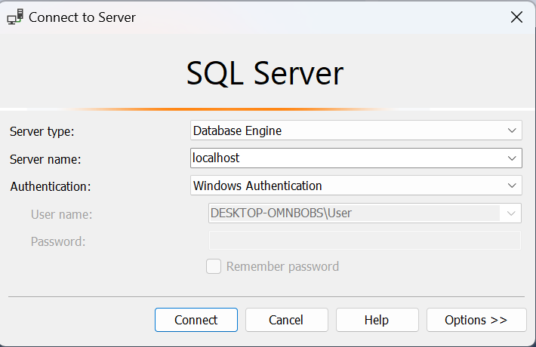
Connect to Server
 | وهي نافذة عنذ تشغيل برنامج ssmsللاتصال بخادم قاعدة البيانات
Server type | هذا الحقل يحدد نوع الاتصال بالخادم
Database Engine | يستخدم للاتصال بمحرك SQL Server الرئيسي لإدارة قواعد البيانات
Analysis Services | للاتصال بخوادم تحليل البيانات (OLAP)
Reporting Services | للاتصال بخادم تقارير SQL.
Integration Services | للاتصال بخوادم تكامل البيانات (ETL)
Server name | في هذا الحقل، يجب إدخال اسم الخادم الذي ترغب في الاتصال به إذا كان SQL Server مثبتًا على جهاز محلي، يمكنك كتابة localhost أو . أو 127.0.0.1.
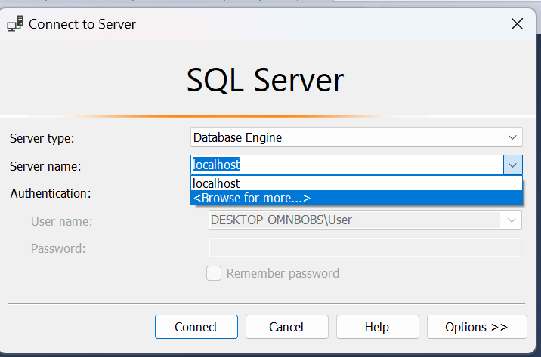 Browse for more | عندما تضغط على "Browse for more..."، سيتاح لك نافذة جديدة تسمح لك بالتصفح داخل النظام أو القرص الصلب لاختيار العنصر الذي تبحث عنه، مثل قاعدة بيانات أو ملف.

Authentication
Windows Authentication | يستخدم المصادقة عبر حسابات Windows لتسجيل الدخول. يعتمد هذا الخيار على بيانات اعتماد المستخدم للنظام المحلي (مثل اسم المستخدم وكلمة المرور للحساب الذي تستخدمه في جهاز الكمبيوتر). لا حاجة لإدخال اسم مستخدم أو كلمة مرور بشكل منفصل إذا كنت مسجلًا دخولك باستخدام حساب Windows على نفس الجهاز. هذه الطريقة تعد أكثر أمانًا إذا كان الخادم مُدارًا ضمن بيئة Windows.
SQL Server Authentication | يستخدم هذا الخيار المصادقة عبر حساب SQL Server، حيث تحتاج إلى إدخال اسم مستخدم و كلمة مرور خاصة بك يتم إنشاؤها داخل SQL Server نفسه، وليس حساب Windows. هذا الخيار مفيد عند الاتصال بخوادم SQL Server التي لا تعمل في بيئة Windows أو عندما لا ترغب في استخدام حسابات Windows للوصول إلى الخادم.
Azure Active Directory – Password | يستخدم المصادقة عبر Azure Active Directory (AAD) مع اسم المستخدم وكلمة المرور المرتبطين بحساب Azure. هذا الخيار يُستخدم في بيئات SQL Server المستضافة في Azure أو قواعد البيانات المدارة بواسطة Azure SQL Database.
Azure Active Directory – Integrated | يوفر المصادقة عبر Azure Active Directory باستخدام الاندماج التلقائي. هذا الخيار يعتمد على أن المستخدم لديه حساب مرتبط بـ Azure Active Directory (مثل حساب المؤسسة أو العمل). يتم استخدام هذا الخيار للتعامل مع SQL Azure في بيئات سحابية تابعة لـ Microsoft.
Active Directory – Universal Authentication | يستخدم المصادقة عبر Active Directory مع المصادقة متعددة العوامل أو استخدام مفتاح أمان مثل Windows Hello. هذا الخيار يوفر طريقة مرنة وآمنة للمصادقة في بيئات المؤسسات الكبيرة التي تتطلب أمانًا متقدمًا. يمكن أن يشمل طرق المصادقة التي تستخدم التحقق عبر معلومات البيومترية أو البطاقات الذكية.
نافذة Server Properties
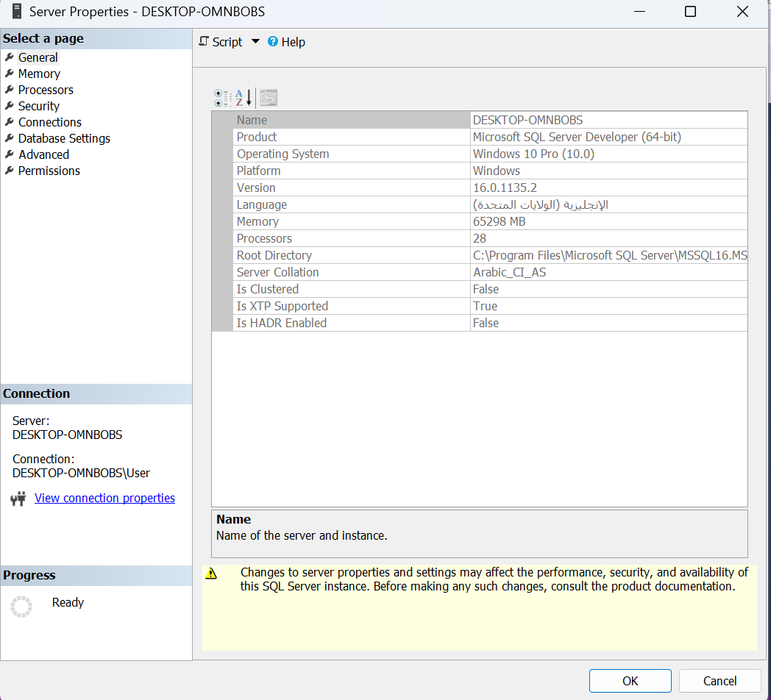
General (عام) | يعرض معلومات أساسية عن الخادم مثل:
 | - اسم الخادم (مثل DESKTOP-OMNBOBS)
 | - الإصدار (مثلاً SQL Server 2019)
 | - اللغة الافتراضية
 | - رقم النسخة (سواء كانت تجريبية أو تجارية).
Memory (الذاكرة) | يعرض إعدادات الذاكرة الخاصة بـ SQL Server:
 | - تخصيص الحد الأدنى والحد الأقصى لاستخدام الذاكرة.
 | - تحسين أداء الخادم عبر تخصيص الذاكرة بشكل صحيح.
Processors (المعالجات) | يعرض معلومات عن المعالجات (CPUs) في الخادم:
 | - عدد المعالجات والنوى.
 | - إعدادات تخصيص المعالجات في SQL Server.
Security (الأمان) | يعرض إعدادات الأمان مثل:
 | - وضع الأمان:
 | - Windows Authentication: الوصول عبر حسابات Windows فقط.
 | - Mixed Mode Authentication: يسمح بكل من حسابات SQL Server و Windows.
Connections (الاتصالات) | يعرض إعدادات الاتصال مع الخادم:
 | - يمكنك تحديد عدد الحد الأقصى للاتصالات المتزامنة.
 | - مراقبة وتحديد كيفية إدارة الاتصالات الواردة.
Database Settings (إعدادات قاعدة البيانات) | يعرض إعدادات متعلقة بقواعد البيانات مثل:
 | - التوقيت الزمني.
 | - إعدادات الفهرسة و إعدادات التخزين.
Advanced (متقدم) | يحتوي على إعدادات متقدمة تؤثر في الأداء والسلوك العام للخادم مثل:
 | - استراتيجيات التخزين المؤقت.
 | - إعدادات المعاملات.
 | - خيارات تخصيص أخرى متعلقة بالأداء.
Audit (التدقيق) | يعرض إعدادات التدقيق والمراقبة على الخادم:
 | - مراقبة الأنشطة مثل تسجيل الدخول وتغيير البيانات.
 | - يساعد في تتبع الأنشطة الأمنية والإدارية على الخادم.
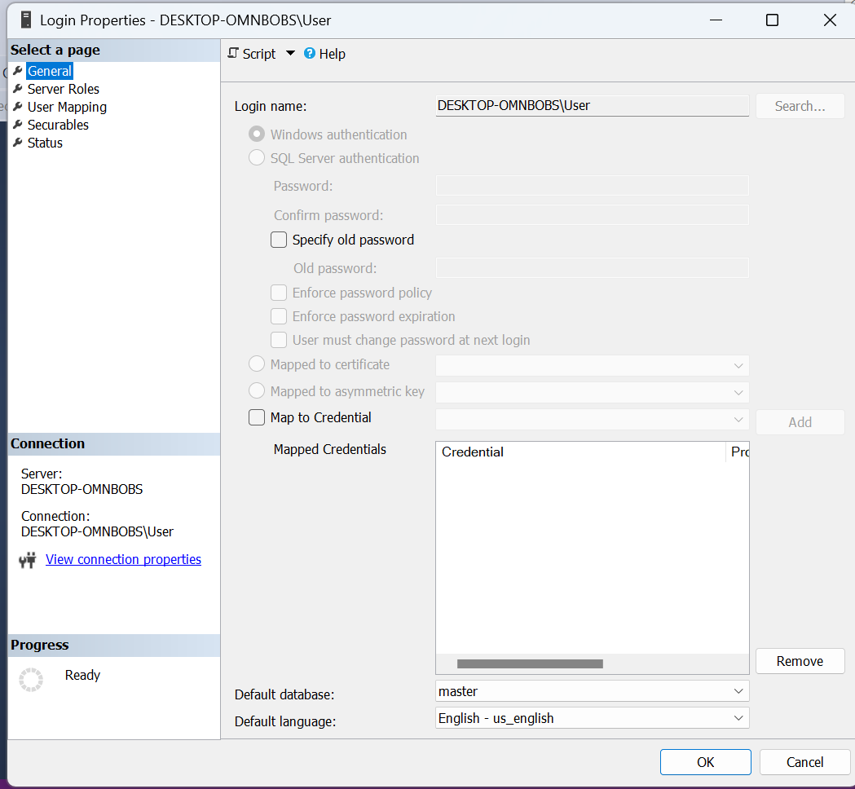
Login Properties
 | هو مكان حيث يتم تخزين وإدارة حسابات المستخدمين وتسجيلات الدخول إلى خادم
General (عام) | - يعرض اسم تسجيل الدخول.
 | - يحدد نوع المصادقة (SQL Server Authentication أو Windows Authentication).
 | - كلمة المرور (إذا كان النوع هو SQL Server Authentication).
 | - خيارات متعلقة بكلمة المرور مثل إنفاذ سياسة كلمة المرور، تاريخ انتهاء كلمة المرور، وتغيير كلمة المرور عند أول تسجيل دخول.
Server Roles (أدوار الخادم) | - يحدد الأدوار التي ينتمي إليها المستخدم على مستوى الخادم.
 | - تشمل الأدوار مثل sysadmin (إدارة كاملة على الخادم) و securityadmin (إدارة الأمان) و dbcreator (إنشاء قواعد البيانات) و public (دور افتراضي يمتلك صلاحيات أساسية).
sysadmin | - يتمتع أعضاء هذا الدور بصلاحيات كاملة على الخادم.
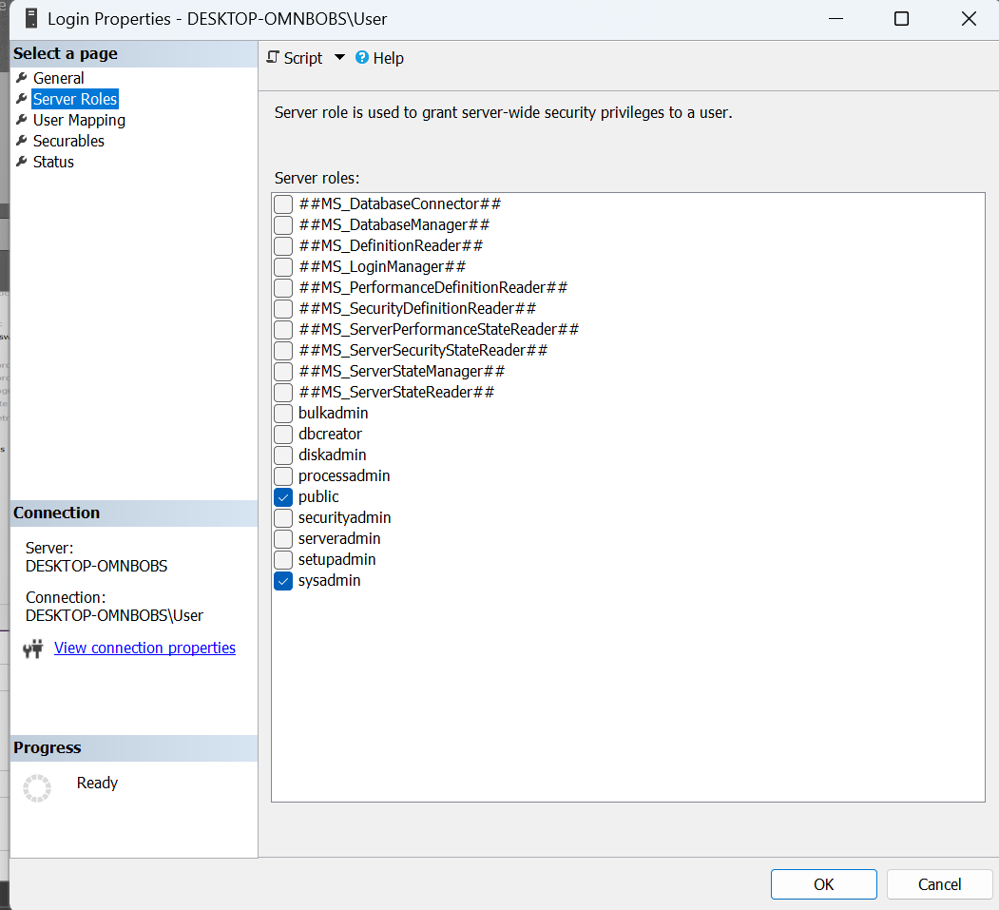
 | - لديهم القدرة على إدارة جميع الجوانب في الخادم بما في ذلك إدارة قواعد البيانات والأمان والتكوينات.
 | - هذا الدور هو الأعلى والأكثر قوة في SQL Server.
serveradmin | - يمكن لأعضاء هذا الدور إدارة إعدادات الخادم مثل إعادة تشغيل الخادم، تغيير معلمات الخادم (Server Configuration)، والتحكم في العمليات الخاصة بالخادم.
 | - لا يملكون القدرة على إدارة قواعد البيانات أو بيانات المستخدمين.
securityadmin | - يمكن لأعضاء هذا الدور إدارة تسجيلات الدخول (logins)، الأذونات (permissions)، والأدوار (roles) على مستوى الخادم.
 | - لديهم القدرة على إضافة أو تعديل أو حذف تسجيلات الدخول وإدارة الأمان.
processadmin | - يسمح لأعضاء هذا الدور بإدارة العمليات على الخادم.
 | - يمكنهم إيقاف أو بدء العمليات الجارية أو تصحيح المشكلات المتعلقة بالعمليات.
dbcreator | - يمكن لأعضاء هذا الدور إنشاء، تعديل، وحذف قواعد البيانات.
 | - لديهم القدرة على إدارة قواعد البيانات الجديدة التي يتم إنشاؤها على الخادم.
bulkadmin | - يمكن لأعضاء هذا الدور تنفيذ عمليات التحميل الجماعي (Bulk Insert) على الخادم.
 | - هذه العمليات تشمل تحميل البيانات من ملفات خارجية إلى جداول في قاعدة البيانات باستخدام عمليات BULK INSERT.
diskadmin | - يسمح لأعضاء هذا الدور بإدارة ملفات القرص على الخادم.
 | - يمكنهم إضافة أو إزالة الأقراص أو الملفات التي تُستخدم لتخزين قواعد البيانات والبيانات المرتبطة.
db_owner | - بينما ليس دورًا على مستوى الخادم، يمكن للمستخدمين في هذا الدور إدارة جميع الجوانب في قاعدة البيانات التي ينتمون إليها.
 | - لديهم كامل التحكم في قاعدة البيانات، بما في ذلك إنشاء جداول، وإجراءات مخزنة، وأذونات الوصول.
public | - كل تسجيل دخول ينتمي تلقائيًا إلى هذا الدور، ويحدد الأذونات الأساسية لجميع المستخدمين.
 | - لا يقدم هذا الدور صلاحيات كبيرة ولكنه يضمن وصول المستخدمين إلى بعض الوظائف الأساسية التي لا تتطلب أذونات خاصة.

User Mapping (ربط المستخدم) | - يتيح ربط تسجيل الدخول بمستخدمين في قواعد بيانات معينة.
 | - يتم تحديد دور المستخدم داخل قاعدة البيانات مثل db_owner (صلاحيات كاملة) أو db_datareader (قراءة البيانات) أو db_datawriter (كتابة البيانات).
Securables (الأشياء القابلة للأمان) | - يتيح تحديد الأذونات على الكائنات (مثل الجداول أو الإجراءات المخزنة) داخل قاعدة البيانات.
 | - يمكن منح الأذونات مثل SELECT، INSERT، UPDATE على كائنات محددة.
Status (الحالة) | - يعرض حالة تسجيل الدخول (مفعل أو معطل).
 | - يمكن تفعيل أو تعطيل خيارات مثل قفل الحساب بعد عدد من المحاولات الفاشلة، و تفعيل الاتصال بـ SQL (إذا كان بإمكان المستخدم الاتصال بالخادم).
Password Policy (سياسة كلمة المرور) | - يعرض خيارات مرتبطة بكلمة المرور في حالة استخدام SQL Server Authentication.
 | - يمكن تفعيل إنفاذ سياسة كلمة المرور من Windows، تاريخ انتهاء كلمة المرور، و الاحتفاظ بتاريخ كلمات المرور.
 | - خيار تغيير كلمة المرور عند تسجيل الدخول التالي

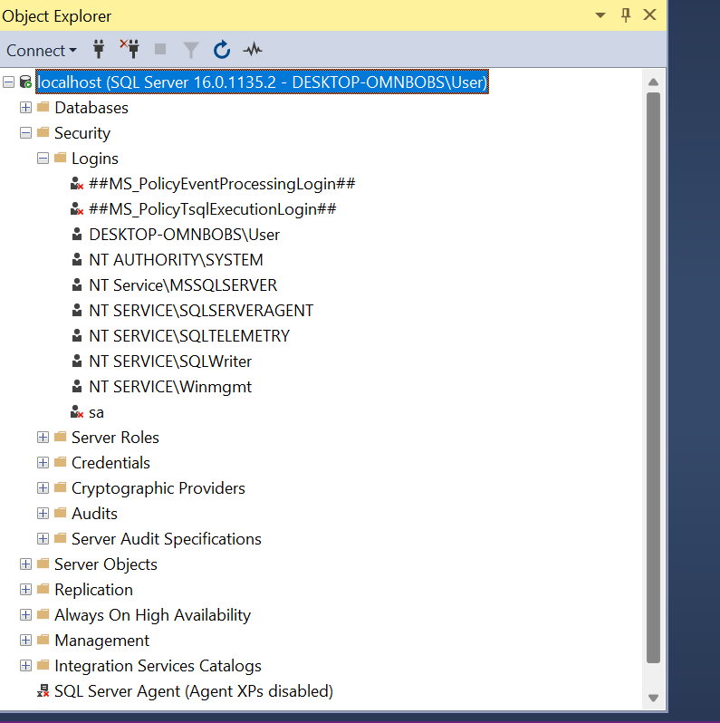
إضافة يوزر جديد للدخول على قاعدة البيانات
 | اول شي تروح على قاعدة البيانات وتختار Security ثم تختار Logins
 | ثما new Logins
 | ثما تكتب اسم اليوزر وتختار sql servrs وتطفي أي خيار شغال
 | وتضغط ok
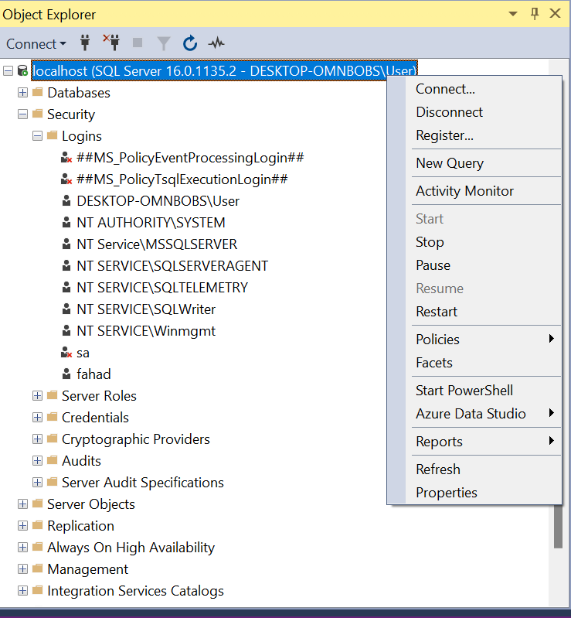
 | وبعدين تروح على قاعدة البيانات وتختار إعادة التشغيل بل ماوس الأيمن

ملفات SQL Server Management Studio (SSMS)
Databases (قواعد البيانات) | يحتوي على جميع قواعد البيانات على الخادم. يمكن إدارة القواعد مثل إنشائها، حذفها، أو تعديلها. | - إنشاء قواعد البيانات.
 |  | - إدارة الجداول، الفهارس، والإجراءات.
 |  | - النسخ الاحتياطي والاسترداد.
Security (الأمان) | إدارة الأمان على مستوى الخادم وقاعدة البيانات. يشمل المستخدمين، الأدوار، الشهادات، وغيرها. | - إدارة المستخدمين والصلاحيات.
 |  | - إعداد الأمان باستخدام الشهادات و المفاتيح.
 |  | - إدارة الجدران النارية و الوصول الآمن.
Server Objects (كائنات الخادم) | يحتوي على كائنات مثل المهام المجدولة (Jobs)، الروابط الخارجية (Linked Servers)، و المخططات. | - إدارة المهام المجدولة.
 |  | - إدارة الروابط الخارجية (مثل الاتصال بخوادم أخرى).
 |  | - إدارة التنبيهات (Alerts).
Replication (التكرار) | إدارة التكرار بين الخوادم المتعددة لقاعدة البيانات. يُستخدم لتحسين توافر البيانات. | - إعداد التكرار مثل التكرار اللوجي و التكرار اللامتزامن.
 |  | - إدارة النُسخ المتماثلة بين قواعد البيانات.
Always On High Availability (التوافر العالي) | إدارة تقنيات التوافر العالي، مثل Always On Availability Groups. | - تكوين التوافر العالي لتقليل التوقفات.
 |  | - إعداد Windows Server Failover Clustering.
 |  | - إدارة المجموعات المتاحة لتوافر البيانات.
Management (الإدارة) | أدوات متقدمة لإدارة النظام مثل النسخ الاحتياطي، المراقبة، وتحليل الأداء. | - إجراء النسخ الاحتياطي.
 |  | - مراقبة الأداء باستخدام أدوات مثل XEvent Profiler.
 |  | - إعداد الصيانة مثل تنظيف البيانات.
Integration Services Catalogs (دليل خدمات التكامل) | إدارة حزم SSIS (خدمات التكامل) والتي تساعد في نقل وتحويل البيانات بين الأنظمة. | - إدارة حزم SSIS للقيام بعمليات ETL (استخراج، تحويل، تحميل).
 |  | - تشغيل حزم البيانات بين الأنظمة.
SQL Server Agent (عامل SQL Server) | إدارة المهام المجدولة والإخطارات والتنبيهات في SQL Server. | - إنشاء المهام المجدولة لتشغيل الاستعلامات أو الإجراءات بشكل دوري.
 |  | - إدارة التنبيهات والإشعارات حول المشاكل.
XEvent Profiler (أداة تتبع الأحداث) | أداة لتحليل وتتبع الأحداث التي تحدث في SQL Server. | - تتبع أداء النظام والأحداث في SQL Server.
 |  | - مراقبة الاستعلامات البطيئة و التخزين.
 |  | - تحليل الأخطاء والمشاكل في النظام.

انشاء جدول جديد (new Table)
قاعدة البيانات (Database) | يجب أولًا تحديد قاعدة البيانات التي سيتم إنشاء الجدول فيها. قبل إنشاء جدول، تأكد من أنك قمت بتحديد قاعدة البيانات الصحيحة. | - على سبيل المثال: إذا كنت تعمل على قاعدة بيانات تُسمى SalesDB، فتأكد من تحديدها أولًا.
2. تحديد اسم الجدول (Table Name) | اسم الجدول الذي سيتم إنشاؤه في قاعدة البيانات. يجب أن يكون الاسم فريدًا في قاعدة البيانات نفسها. | - مثال: Customers، Orders، Products
3. الأعمدة (Columns) | الأعمدة هي الحقول التي سيتضمنها الجدول. يجب تحديد اسم العمود ونوع البيانات الخاص به. يمكنك أيضًا تحديد خصائص إضافية مثل السماح بالقيم الفارغة (NULL) أو تحديد قيم افتراضية. | - على سبيل المثال: CustomerID INT NOT NULL PRIMARY KEY، CustomerName VARCHAR(100) NOT NULL
4. نوع البيانات (Data Types) | نوع البيانات يحدد نوع القيمة التي يمكن تخزينها في العمود (مثل النصوص، الأرقام، التاريخ، إلخ). يختلف نوع البيانات بناءً على الحاجة. | - مثال: INT، VARCHAR(100)، DATE، DECIMAL(10, 2)
5. الخصائص (Constraints) | تحدد القيم القيود التي يتم تطبيقها على الأعمدة (مثل القيم الفريدة، القيم غير الفارغة، المفاتيح الأساسية، إلخ). | - PRIMARY KEY: تحديد العمود كمفتاح أساسي.
 |  | - FOREIGN KEY: تحديد العلاقة مع جدول آخر.
6. القيم الافتراضية (Default Values) | يمكنك تعيين قيم افتراضية للأعمدة إذا لم يتم تقديم قيمة عند إدخال السجل. | - مثال: CreatedDate DATETIME DEFAULT GETDATE() يعين تاريخ اليوم بشكل افتراضي في العمود.
7. الفهارس (Indexes) | الفهارس هي هياكل بيانات تُستخدم لتحسين الأداء عند الاستعلام عن البيانات. يمكن إنشاء الفهارس على الأعمدة التي تُستخدم بشكل متكرر في الاستعلامات. | - مثال: CREATE INDEX idx_customer_name ON Customers(CustomerName);
8. حفظ الجدول (Save Table) | بعد إدخال كافة المعلومات المطلوبة عن الأعمدة والخصائص، يجب حفظ الجدول ليتم إنشاؤه في قاعدة البيانات. | - بعد إدخال استعلام SQL، اضغط على زر Execute لتطبيق التغييرات وإنشاء الجدول.

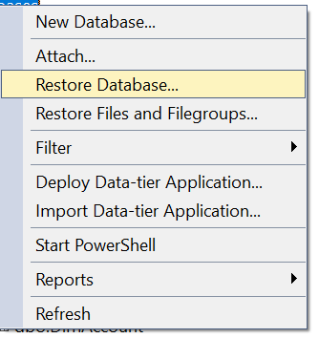
إضافة قاعدة بيانت موجوده في الجهاز
Databases | اذهب الى هذا الملف وكلك يمين
Restore Database ... | اختر هذا الخيار
Add | ثما إضافة واختر المسار الذي فيه القاعدة
 | ثما إعادة تشغيل قاعدة البيانات وليس البرنامج او تحديث

ملفات الجدول
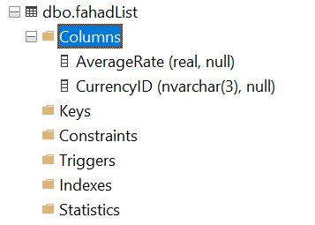
Columns | أعمدة الجدول
Keys
Constraints
Triggers
Indexes
Statistics

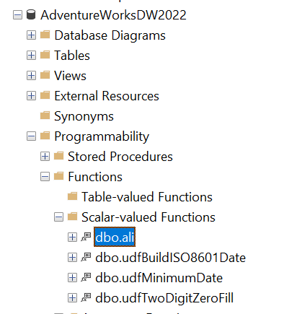
البحث عن FUNCTIONS
AdventureWorksDW2022 | تروح لقاعدة البيانات
Programmability | وهذا الملف
Functions | وبعدها لكلف الفونكشنات
Scalar-valued Functions | وهذا الملف أيضا
dbo.all | وهذه هي الفونكشن الي صنعتها

